Instrucciones
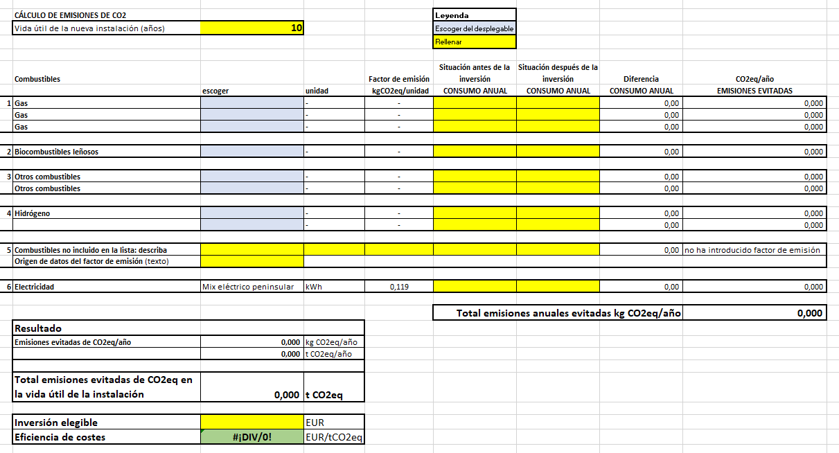
INSTRUCCIONES:
Esta hoja de cálculo sirve para comparar las emisiones de CO2eq después de la inversión para la que se solicita la subvención con las emisiones de CO2eq en la situación antes de la inversión, y para calcular el valor de eficiencia de costes EUR/tCO2eq evitada
Rellene la hoja "Datos Proyecto"; Sólo puede introducir datos en las celdas de fondo amarillo o azul.
Todas las demás celdas están protegidas contra escritura.
Debe introducir datos:
A
Celdas con fondo azul (columna “escoger”): en primer lugar, debe escoger el combustible utilizado o a utilizar, escogiendo un valor del desplegable. Al hacerlo, se rellenarán automáticamente, las celdas correspondientes a las columnas “unidad” y “factor de emisión”.
(*) Sólo si el combustible no estuviera listado, podrá introducir manualmente la información en la zona “5 Combustible no incluido en la lista”.
a
Celdas con fondo amarillo: debe introducir el valor de su proceso:
Celda “vida útil de la nueva instalación (años)”: si la vida útil es inferior a 10 años, deberá introducir la vida útil. En caso de que la vida útil sea igual o superior a 10 años, deberá introducir el valor de 10 años.
Columna “antes de la inversión”: utilizando la unidad de medida de la columna “unidad”, debe indicar el consumo anual del combustible en el proceso antes de realizar la inversión.
Columna “después de la inversión”: utilizando la unidad de medida de la columna “unidad”, debe indicar el consumo anual que se espera para el proceso después de la inversión.
(*) en el caso citado anteriormente, de combustible no incluido en las listas desplegables, podrá introducir el combustible de su caso (columna “escoger”), y deberá indicar la unidad en la columna “unidad”, el factor de emisión en kgCO2eq/unidad en la columna “factor de emisión” y la referencia a la fuente normativa o bibliográfica donde se indique dicho valor.
Celda “Inversión elegible”: debe indicar el valor de la inversión elegible para la que se solicita la subvención.
CON LOS VALORES INTRODUCIDOS, LA HOJA DE CÁLCULO CALCULA EL VALOR DE EMISIONES EVITADAS Y EL DE EFICIENCIA DE COSTES
Cuanto menor sea la cifra resultante de €/tCO2eq, menos coste tiene la reducción de emisiones y más eficiente es por lo tanto la inversión prevista

Factores de emisión
 |  | datos año 2021
 | Unidad | Factor de emisión kgCO2/unidad
Gas natural | kWhPCS | 0.182 | Factor de emisión del gas natural expresado en kgCO2/kWhPCS (Poder Calorífico Superior). Para el paso de PCS a PCI se utiliza el factor de conversión de 0,901.
LPG | l | 1.545
Gas propano | kg | 2.966
Gas butano | kg | 2.996
Gas manufacturado | kg | 0.881
Biogás | kg | 0.001 | La utilización de la biomasa (madera, pellets o biogás) como combustible se considera neutra en emisiones de CO2 al ser de origen biogénico pero sí producirá emisiones de CH4 y N2O.
 |  |  | Para los cálculos, se considerará que el factor de emisión del CO2 es 0 kgCO2/kg. Los factores de emisión de CO2 con independencia de su origen biogénico serían: para el biogás 1,369 kgCO2/kg, para la madera 1,617 kgCO2/kg y para los pellets 2,025 kgCO2/kg.
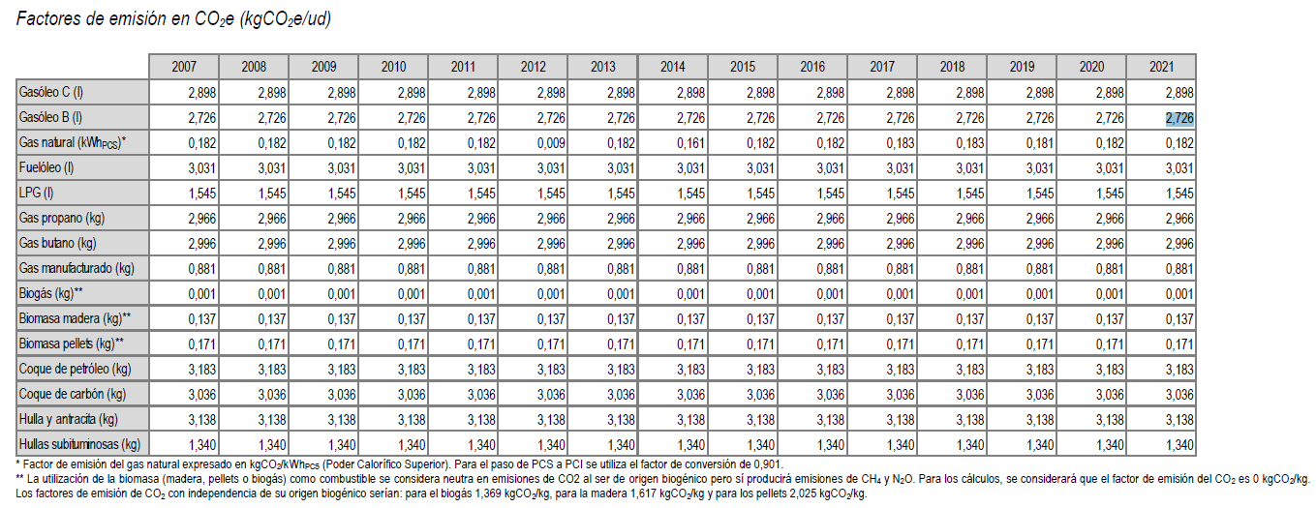
 | Unidad | Factor de emisión kgCO2/unidad
Gasóleo C | l | 2.898
Gasóleo B | l | 2.726
Fuelóleo | l | 3.031
Coque de petróleo | kg | 3.183
Coque de carbón | kg | 3.036
Hulla y antracita | kg | 3.138
Hullas subituminosas | kg | 1.34

 | Unidad | Factor de emisión kgCO2/unidad
Biomasa madera | kg | 0.137
Biomasa pellets | kg | 0.171

 | Unidad | Factor de emisión kgCO2/unidad
Hidrógeno gris | kg | 8.85 | COMMISSION DECISION of 27 April 2011 determining transitional Union-wide rules for harmonised free allocation of emission allowances pursuant to Article 10a of Directive 2003/87/EC of the European Parliament and of the Council
Hidrógeno verde | kg | 0

 |  | datos año 2021
 | Unidad | Factor de emisión kgCO2/unidad
Electricidad mix peninsular | kWh | 0.119
https://www.ree.es/es/datos/generacion/no-renovables-detalle-emisiones-CO2

